상품제안서
접이식장바구니 포켓백 피크닉가방 /중형대형특대형 | 상품코드: F33103

 |  |  |  |  |  |  | 02-412-0044 | www.easy1.co.kr
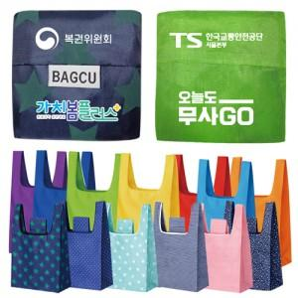

【상세/제작정보】 | 로젠택배 : 5,000원 (1박스당 500개)

【인쇄/포장옵션】 | 실크, 풀칼라 / 포장불가능

【공급단가】 | 수량 | 500~ | 1,000~ | 3,000~ | 5,000~ | 10,000~
*VAT별도 | 단가 | 750원 | 720원 | 700원 | 670원 | 650원

【상품 URL】 | https://dev.easy1.co.kr:443/src/goods_detail.php?gdno=33103

